Sheet1
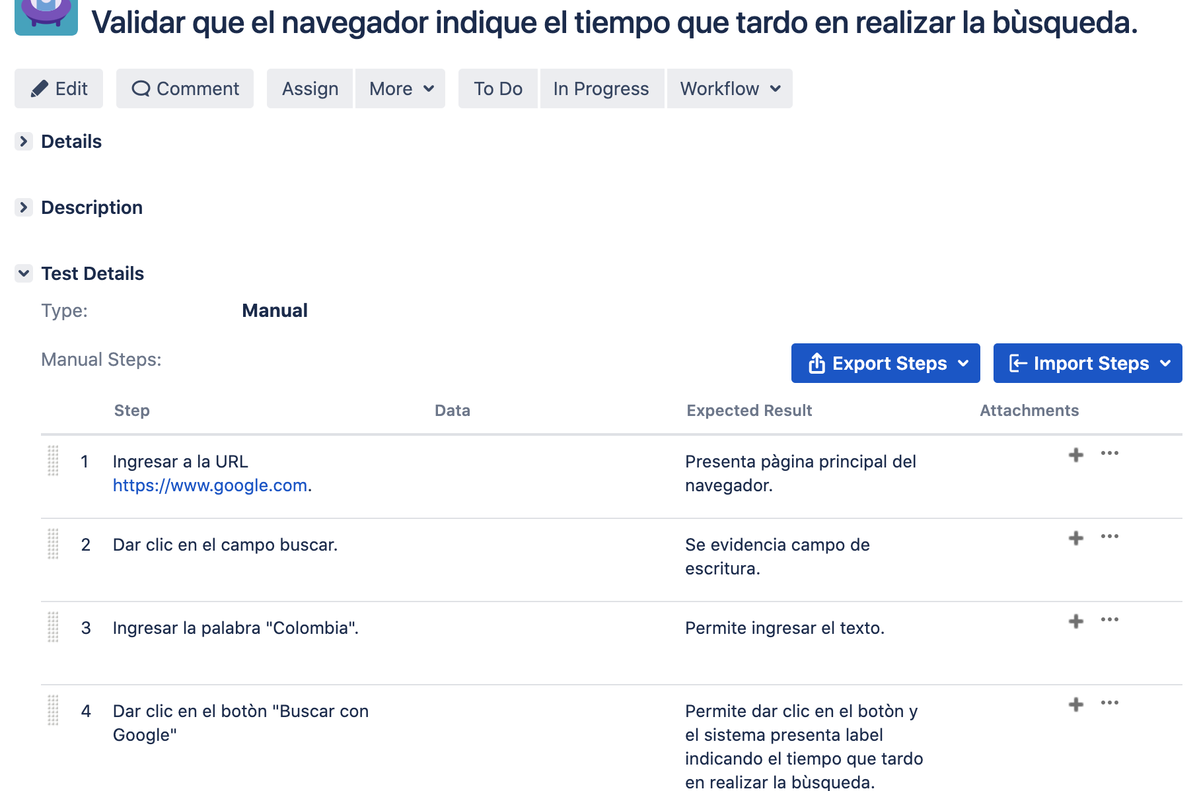
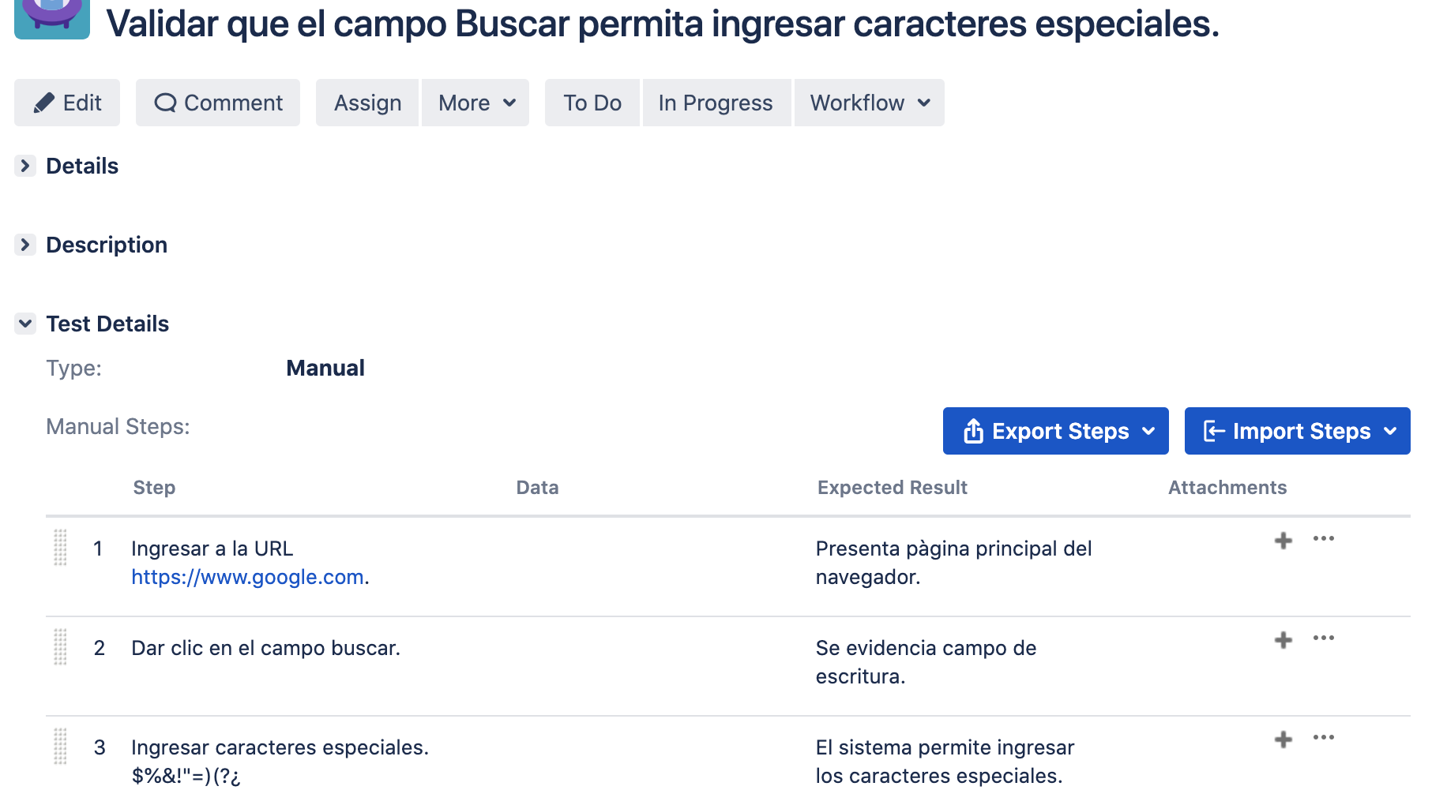
 | Historia de usuario de negocio:
 | Como usuario, quiero buscar cualquier término usando la barra de búsqueda única en la pantalla.
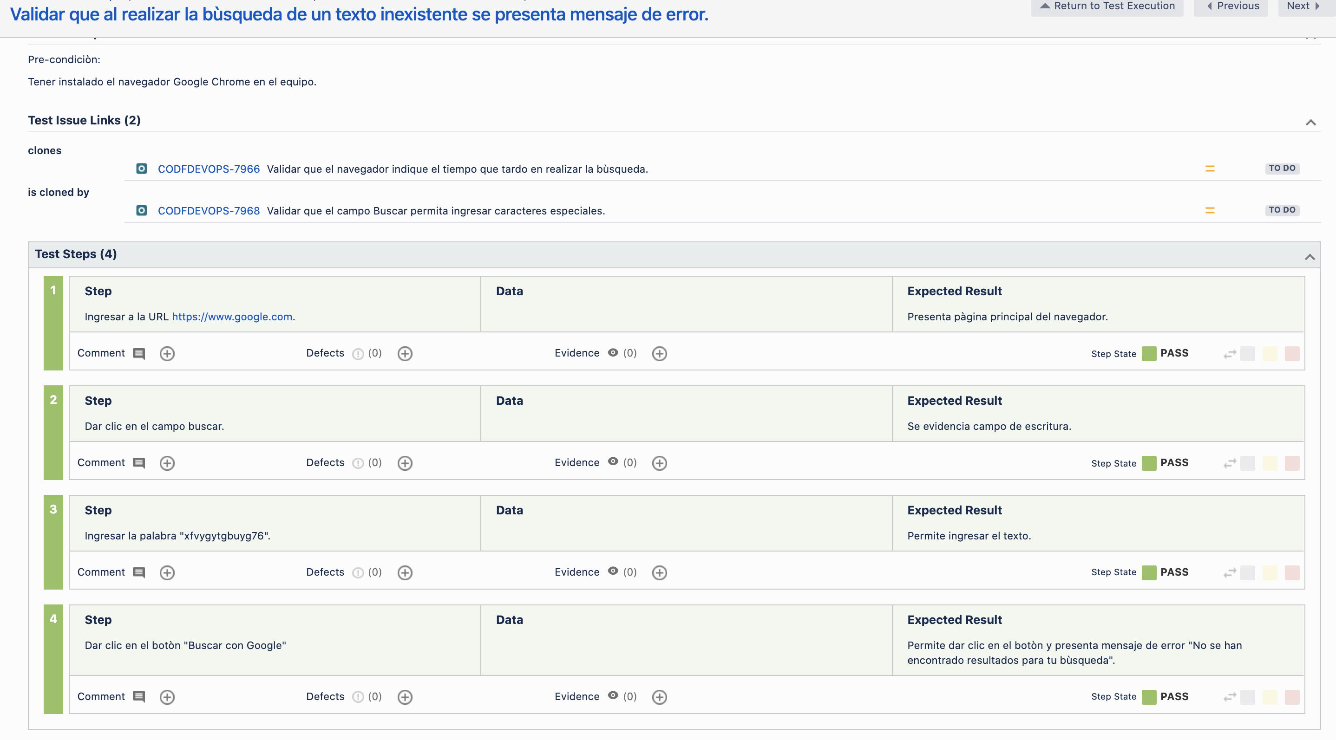
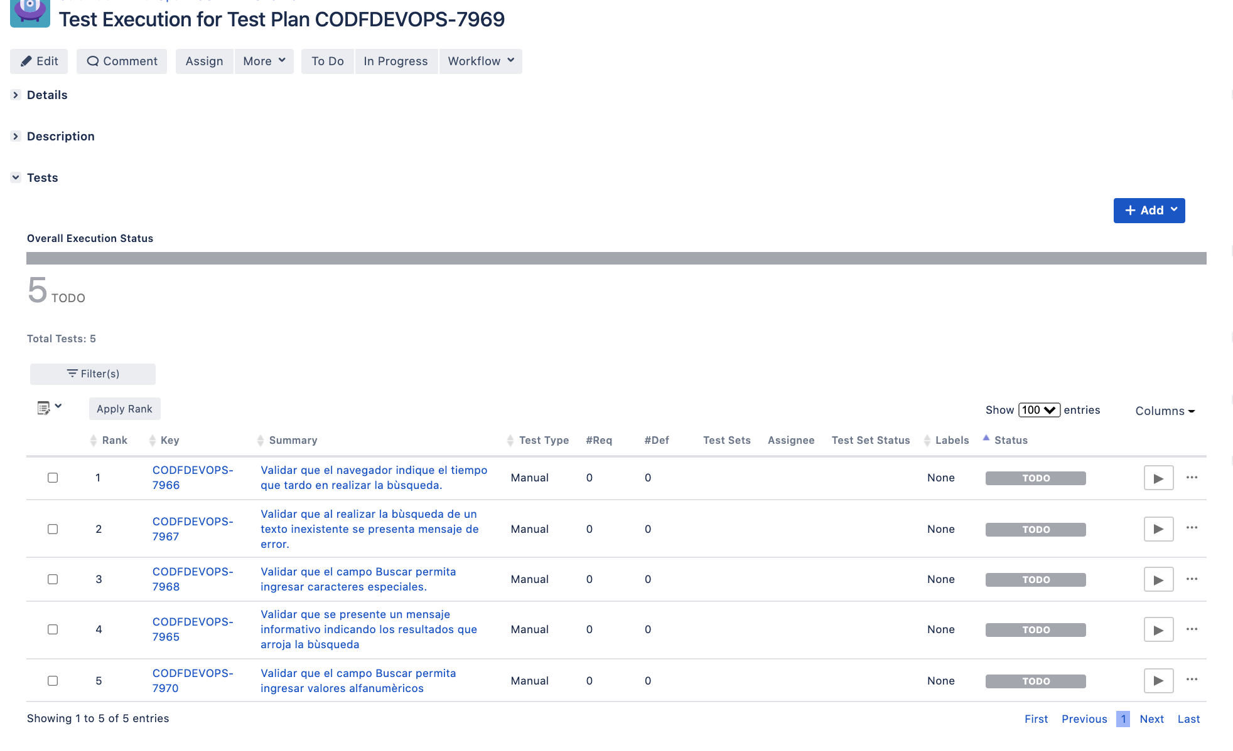
Test Plan |  | Test execution | Detalle ejecuccion
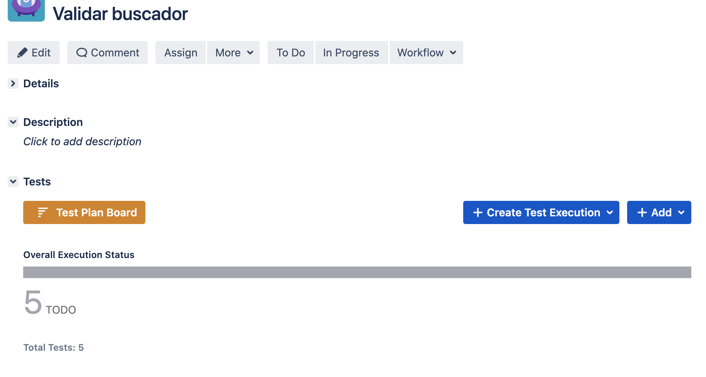

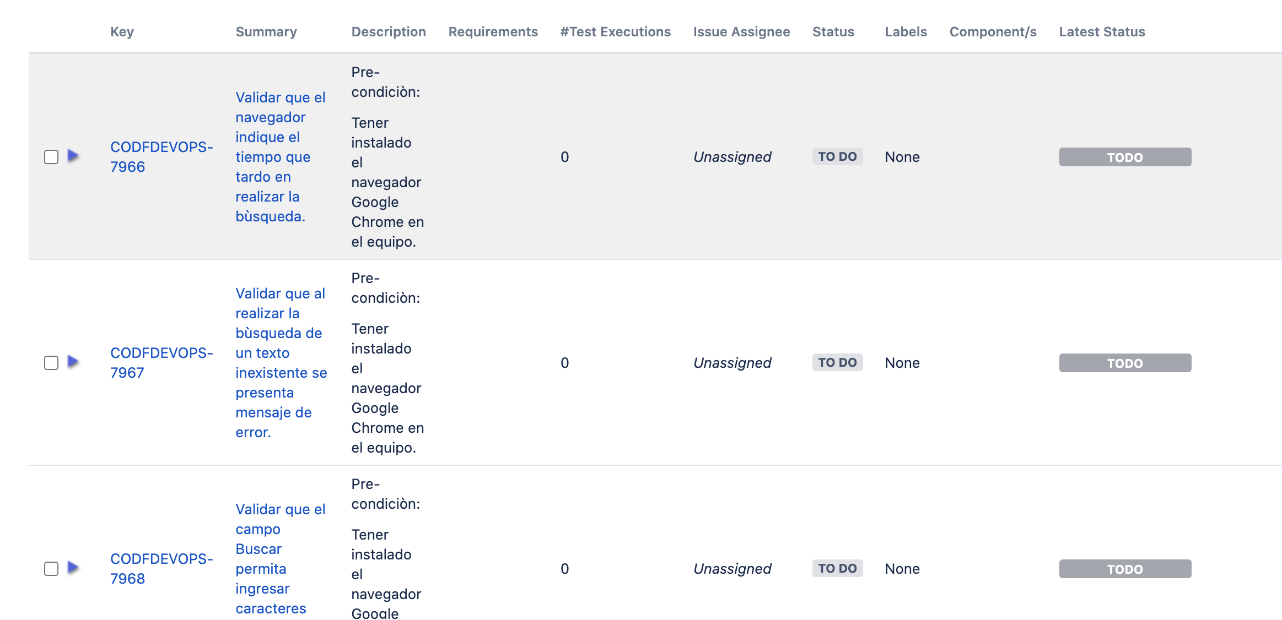

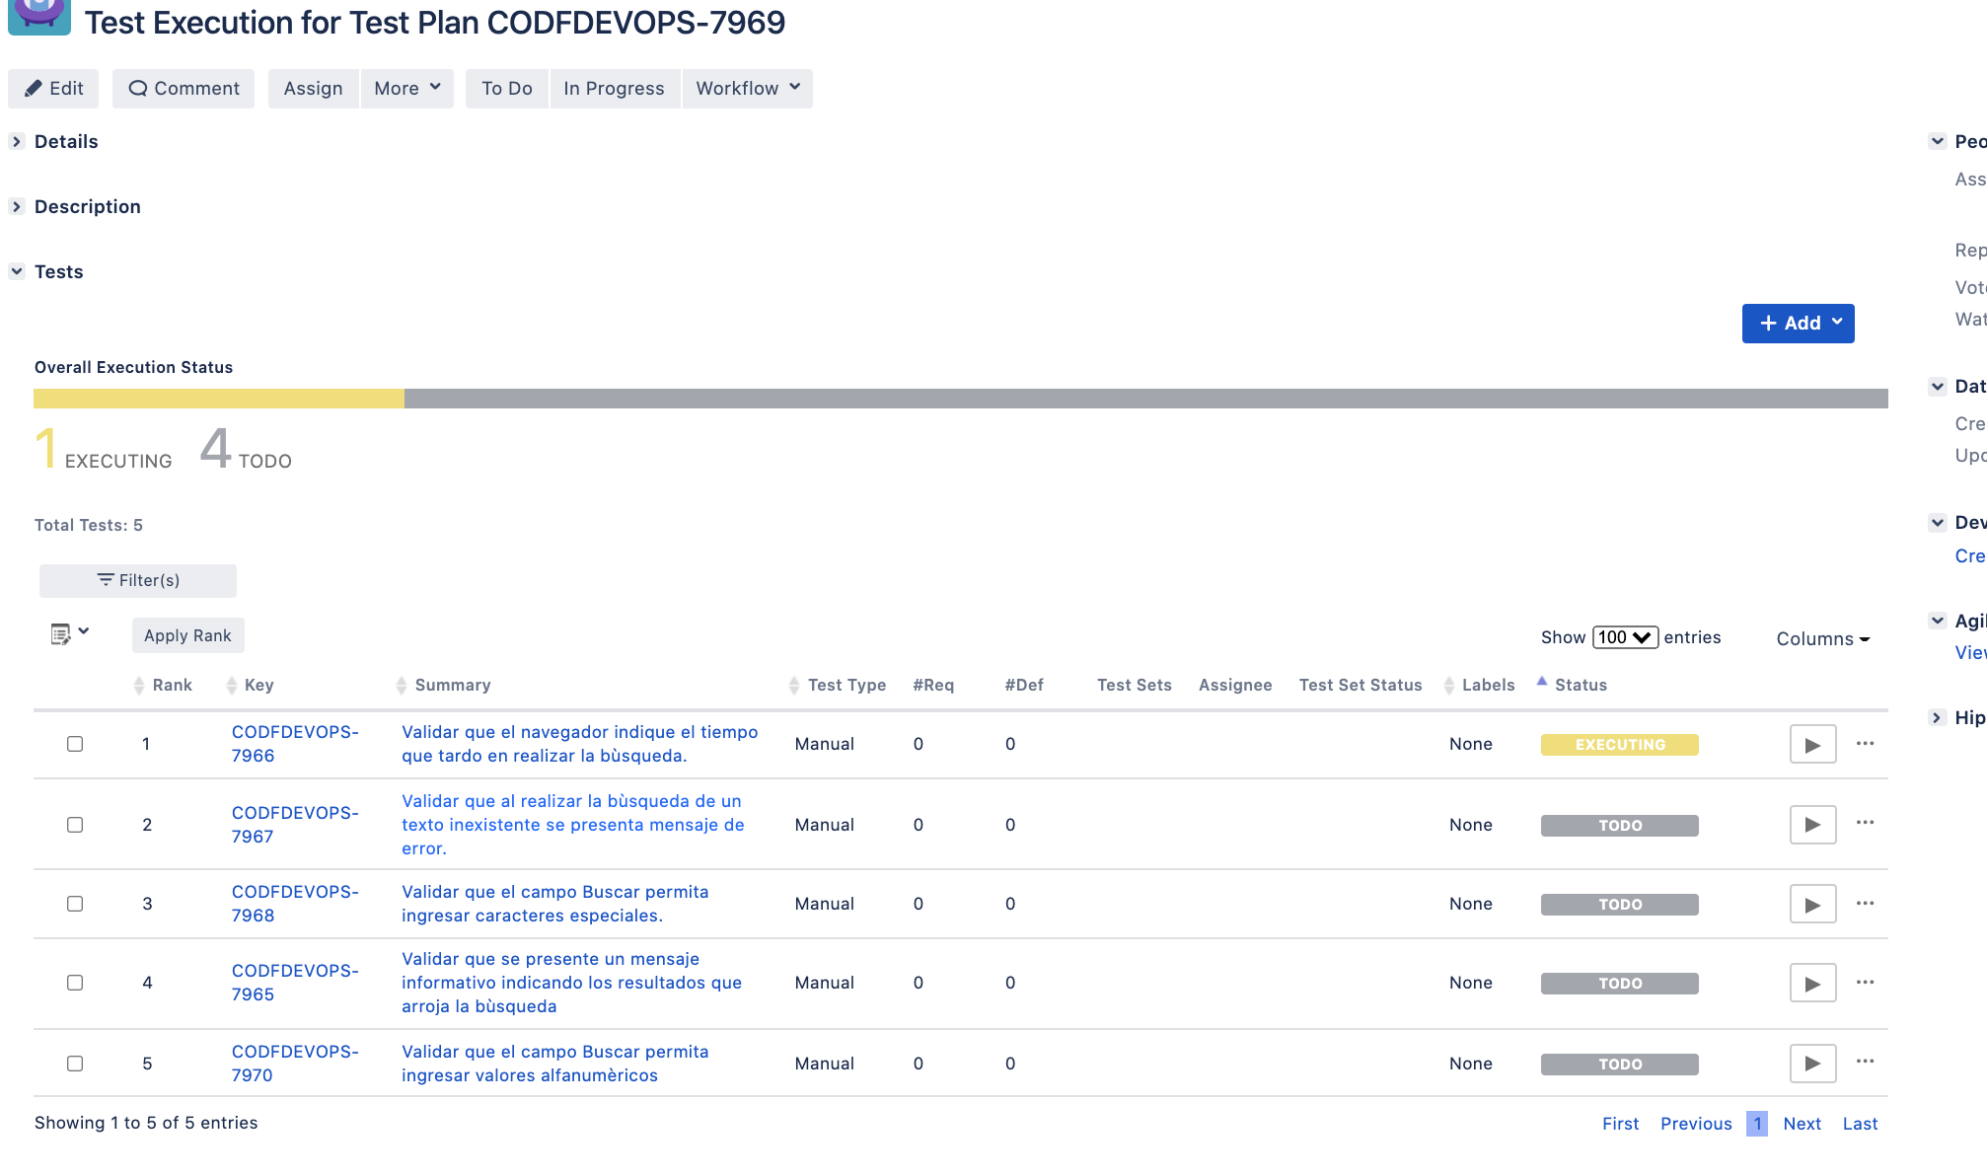
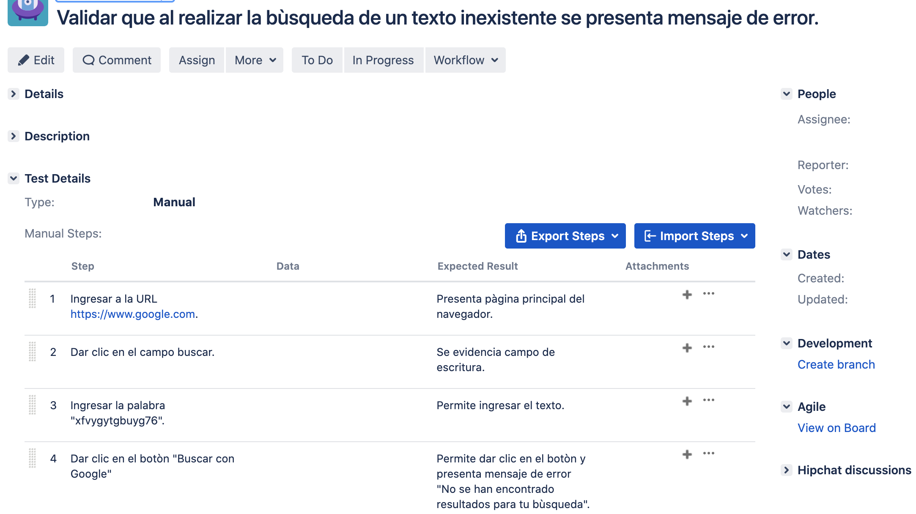

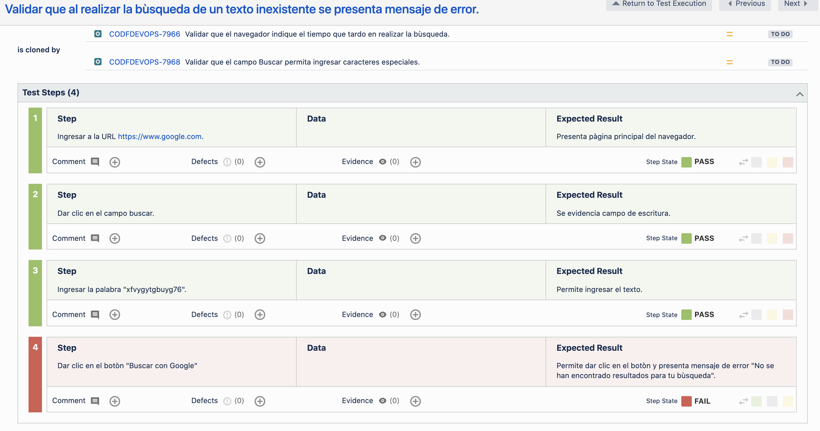

 | Conceptos Básicos

 | What type of testing would you perform if you are short on time and the user story does not have detailed acceptance criteria?
 | Teniendo en cuenta el poco detalle de los cirterios de aceptación y el tiempo, realizaría pruebas exploratorias, ya que, estan básada en la experiencia del tester motivando la intuición, ideas nuevas y la habilidad crítica para detectar bugs; de esta manera optimizando el tiempo disponible y dando prioridad a cumplir el objetivo planteado por negocio.
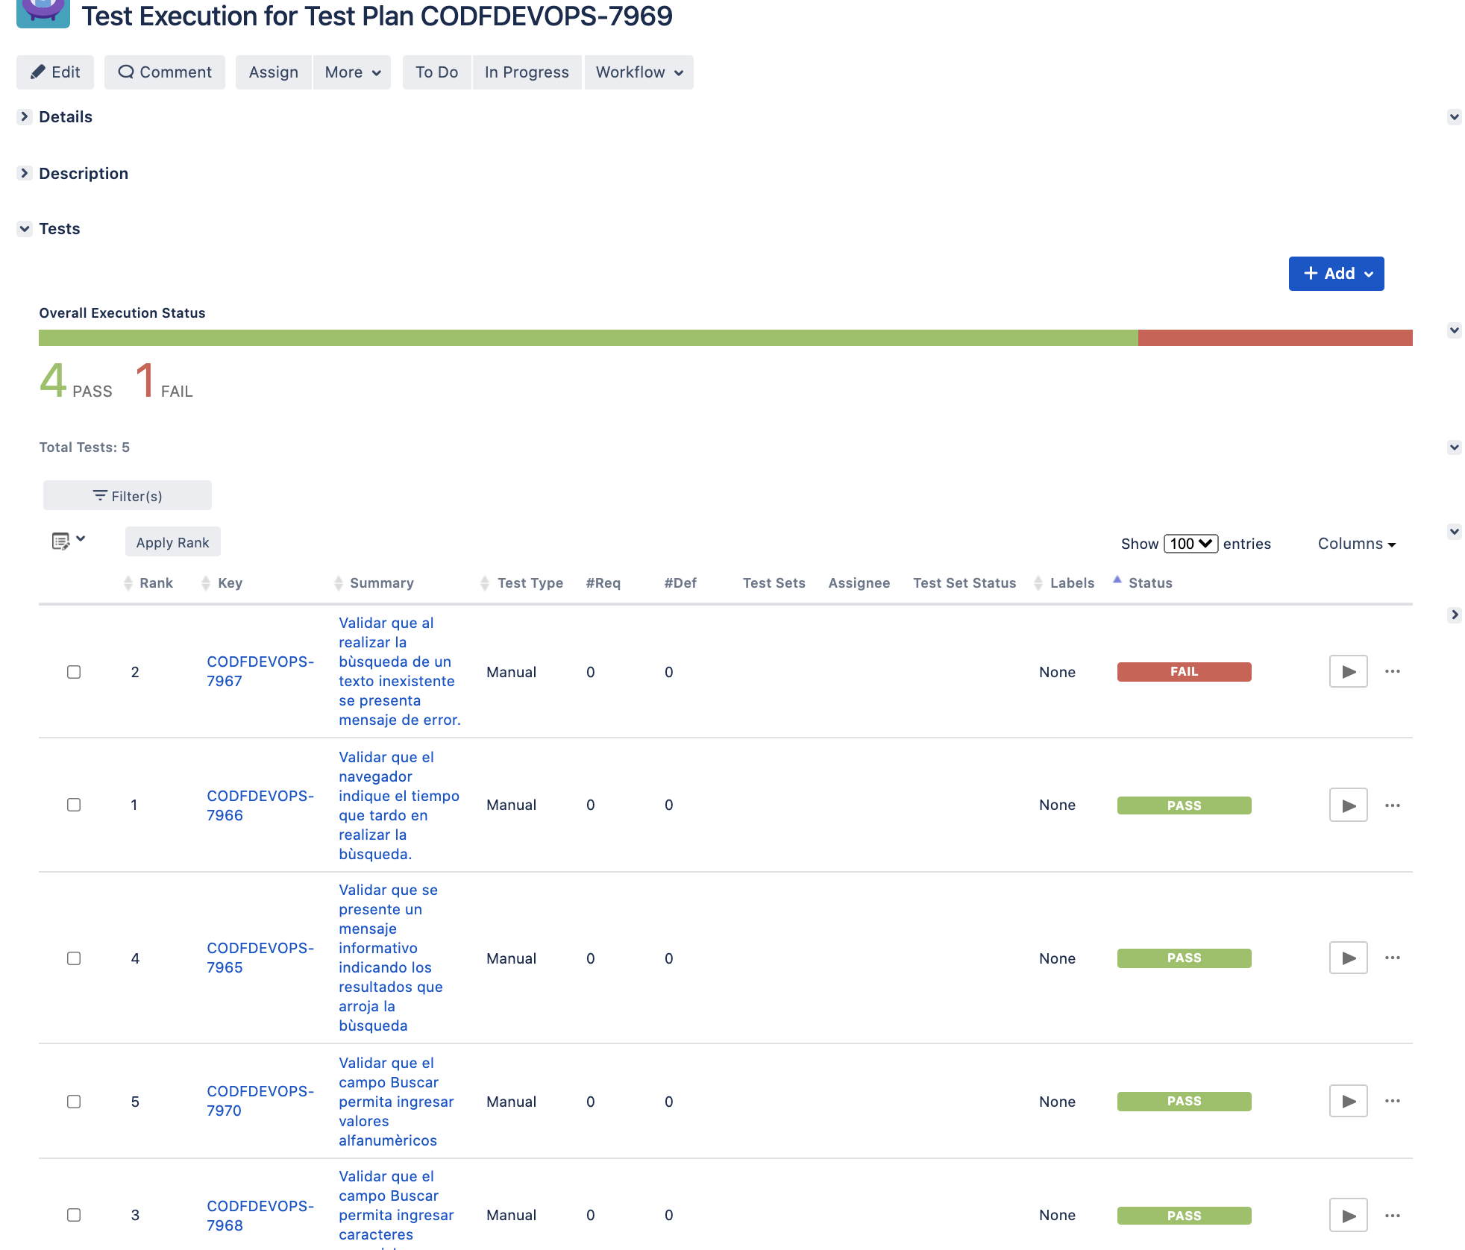

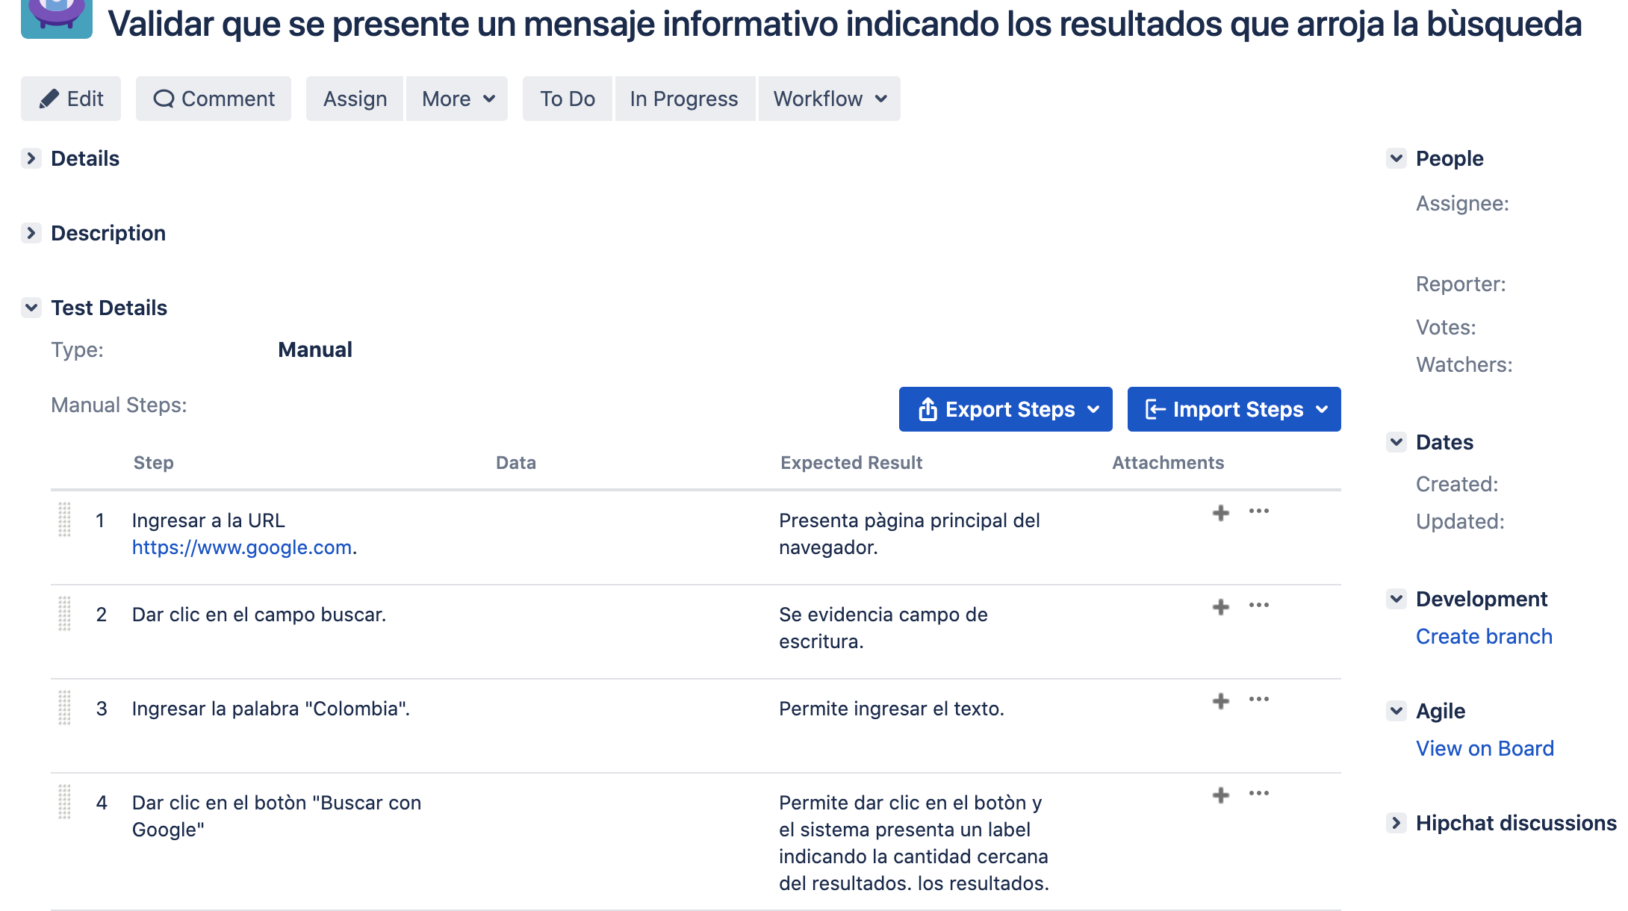
 | What do you consider to be the ultimate goal of a Quality Analyst oriented to the execution of Non-Functional Tests?
 | El objetivo principal de un Analista No funcional es garantizar el buen desempeño de la aplicación identificando los riesgos que puede tener el producto y velando por la usabilidad frete a los usuarios.

 | Analyze the following code block and answer the questions:

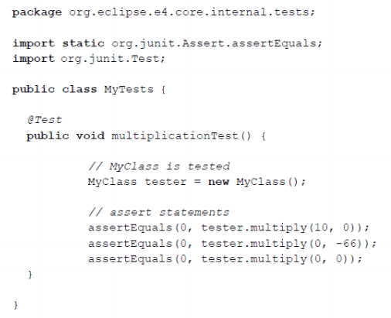

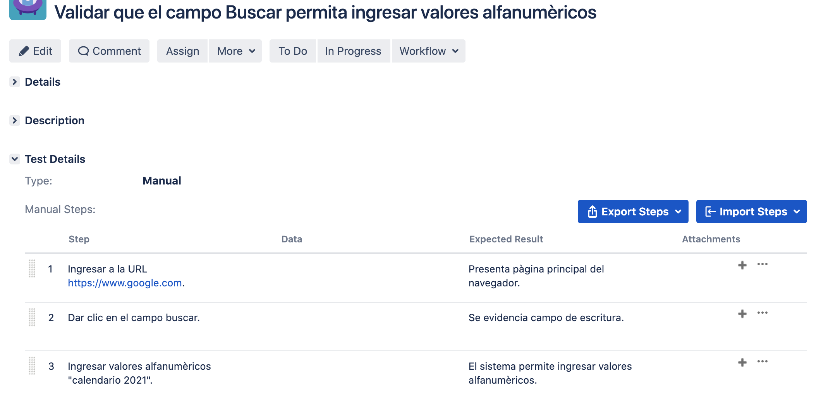
 | La función del método indica que las múltiplicaciones que se realizan en las tres últimas líneas de código deben dar 0.

